工作表1
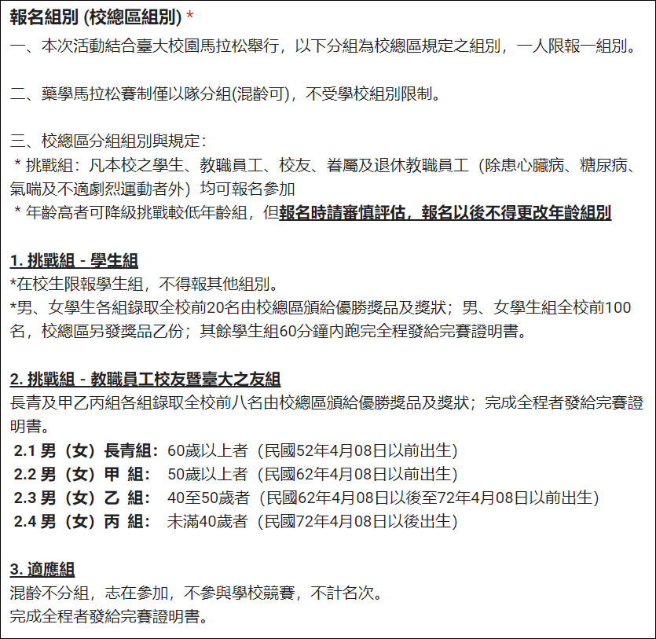
電子郵件地址 | 您的姓名 | 連絡電話 | 生理性別 | 身分證字號 | 出生年月日(民國) | 報名身分別 (下拉選項) | 如您是以藥學親友身份報名，請另填具校友/在校生/教職員姓名 | 藥學屆數 (如：第60屆、R90、或1980年入學) | 報名組別（校總區組別） (下拉選項) | 隊名（藥學馬拉松組別） | 我是本隊隊長or隊員 (下拉選項) | 我已詳閱切結書內容，並同意且知悉所有內容 (下拉選項)
範例 | 王大明 | 0900-000-000 | 男 | A000000000 | 70/7/10 | 藥學校友 |  | 10 | 2-3. 挑戰組-男（女）乙組 | 臺大藥學NO.1 | 隊長 | 是
範例 | 黃小美 | 0900-000-000 | 女 | A000000000 | 70/7/10 | 藥學親友(請續填下一題) | 王大明的太太 |  | 2-3. 挑戰組-男（女）乙組 | 臺大藥學NO.1 | 隊員 | 是

1.報名資料填寫完成後，請寄至籌備會體育組組長張祐陵系友(46屆)信箱：taiwancyl@gmail.com
2. 校總區馬拉松競賽規則、切結書內容連結：https://reurl.cc/3ONaVl

